SIMULADOR
0
0
0

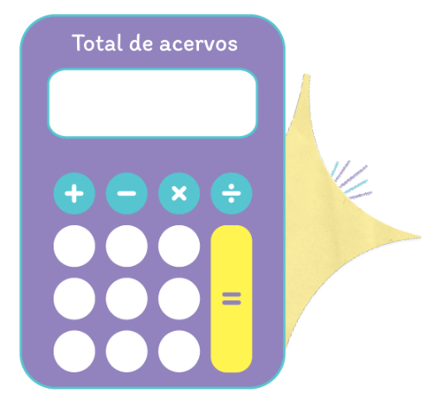

0

